Sheet1
试管放置车 | 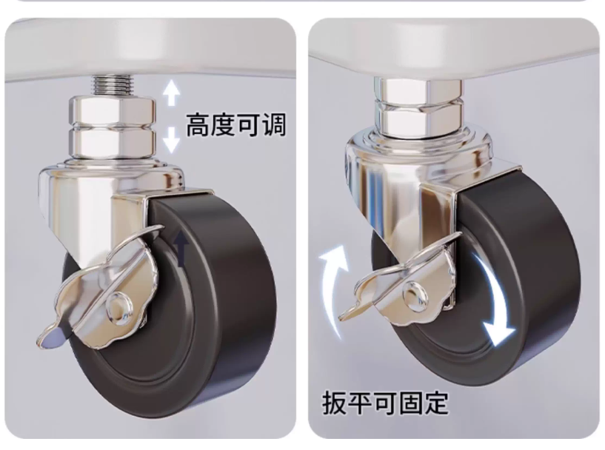 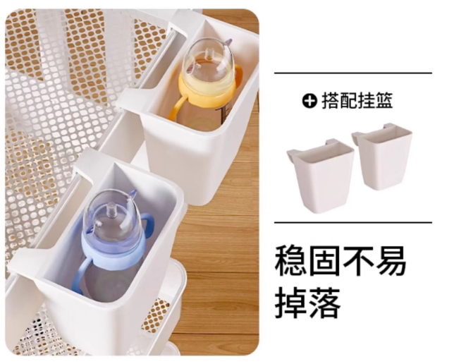 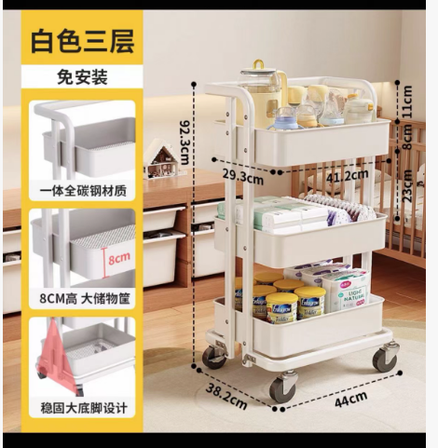 | 1、白色三层，单层层高≧23CM，储物筐高≧8CM，免安装，拆箱即用。搭配两个挂篮，稳固不易掉落。自带扶手方便推动 2、稳固大底脚设计，升级顺滑加大脚轮，可调节，带刹车。高度可调节。 3、厚实用料，单层承重50斤，150斤承重稳固不晃不变形。 4、材质：一体全碳钢材质，表面亮面烤漆。 | 32

